Sheet1
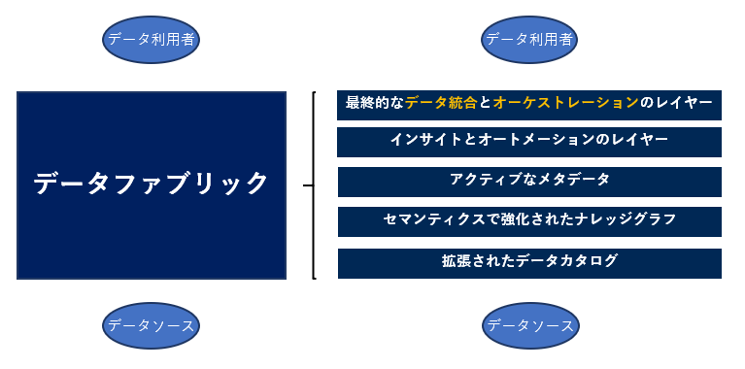
データファブリックの定義

 | ●データファブリックとは、企業のデータ活用を促進・支援し、またデータ管理に際して生じる課題に対処する為の考え方及び解決方法としての環境・アーキテクチャのこと。
 | ●利用者(人やシステム)からみてプロセス(収集・保管・加工等)、ロケーション(ハイブリッド、マルチクラウド等)、セマンティクス(メタデータ等)、ガバナンス(セキュリティやクオリティ等)の
 | 問題を意識させることなく、必要なデータをいつでも取り出せるようにすることが目的。
 | ●企業全体、更に企業間にまたがる幅広いデータデータを統合し、適切に保護・管理し、最適化されたパイプラインで提供することで、あらゆるユースケースを網羅しDXを加速する。

 | netapp社
 | データ ファブリックは、アーキテクチャと一連のデータ サービスを組み合わせて、ハイブリッドなマルチクラウド環境の幅広いエンドポイントにわたって、一貫した機能を提供します。
 | データファブリックとは、クラウド、オンプレミス、エッジ デバイスにわたって データ管理の手法や実用性を標準化する、強力なアーキテクチャです。
 | https://www.netapp.com/ja/data-fabric/what-is-data-fabric/

 | データファブリックとは、オンプレミスやクラウドに点在するデータを、最適な場所に配置し、業務アプリケーションや様々なサービスから必要なデータをいつでも取り出せるアーキテクチャです。
 | これを実現するためには、データの保護だけではなく、移動性、可視性、アクセス制御などいくつもの解決すべき課題を乗り越える必要があります。
 | https://www.netone.co.jp/knowledge-center/netone-blog/20191030-1/

 | talend社
 | データファブリックを最も簡単な言葉で説明すると、統一されたアーキテクチャーと、そのアーキテクチャー上で動作するサービスやテクノロジーで構成された、
 | 企業のデータ管理を支援する単一の環境のことです。
 | https://www.talend.com/jp/resources/what-is-data-fabric/

 | IBM社
 | データ・ファブリックは、ハイブリッドなデータ環境から生じるデータの課題に対処するための新しいアーキテクチャーです。
 | データ・ファブリックの基本 的な考え方は、データのエンドポイント間の仮想的な結合組織として機能 することで、分散化とグローバル化のバランスを取ることです
 | https://www.ibm.com/downloads/cas/K0DZVDO4

 | データファブリックは、デプロイプラットフォーム、データプロセス、データロケーションにとらわれないアーキテクチャのアプローチです。企業資産としてのデータの使用促進します。
 | データファブリックにより、効率的かつ効果的に、様々な種類のデータを正常に結合、アクセス、および管理できます。
 | https://www.ibm.com/downloads/cas/V4QYOAPR

 | NTTコミュニケーションズ社
 | データファブリックとは最新の分散型データ基盤です。データが共有化され、最適化されたデータファブリック・パイプラインで連携することで、
 | さまざまな今日のデータ問題に統一的な対処をすることができます。
 | https://www.nttcoms.com/service/TIBCO/column/integration/what-is-a-data-fabric-and-why-would-you-want-one/

 | データ・ファブリックは、コンポーザブル・データ／アナリティクス、そしてそのさまざまなコンポーネントをサポートするアーキテクチャとなります。
 | https://www.imagazine.co.jp/gartner-strategic-technology2022/

 | Deloitte社
 | メタデータやデータリンクを保持したダイナミックなデータディ クショナリを、企業横断的に構築するソリューション。データディスカバリツール、
 | オントロジー技術や ビジュアリゼーションツールを駆使して、データディ クショナリ内の多元的なつながりを、明らかにする ことができる。
 | こうしたつながりはまた、インタラク ティブテクノロジーや、空間的・時間的ネットワーク あるいはソーシャルネットワークの形で表示するこ とも可能である。
 | https://www2.deloitte.com/content/dam/Deloitte/jp/Documents/technology/tsa/jp-tsa-techtrends2018-enterprise-data-sovereignty.pdf

データファブリックの価値

 | デジタルトランスフォーメーションを加速する
 | ●データの統合設計・導入・メンテナンスにかかる時間を削減できる、
 | ●データを見つけてからアクセスできるまでの時間を削減できる。
 | ●新しい分析アプローチやツールを導入することができる。
 | ●安全かつ安心にデータを使用することができる。

 | netapp社
 | ・データファブリックがもたらす数多くのメリットの中でも、データの可視化とインサイト、データへのアクセスとコントロール、データの保護とセキュリティは上位に挙げられます
 | ・データ ファブリックは、最終的に組織がビジネス ニーズに応え、競争力を獲得するために、データを有効活用するのに役立ちます。
 | ・IT部門はハイブリッド クラウドの利点をより有効に活用し、ハイブリッドマルチクラウド環境を構築し、データ管理によるストレージの刷新を実現できます。
 | https://www.netapp.com/ja/data-fabric/what-is-data-fabric/

 | talend社
 | ・データファブリックの最終的な目標は、データの価値を最大限に高め、デジタルトランスフォーメーションを加速することです。
 | https://www.talend.com/jp/resources/what-is-data-fabric/

 | Gartner社
 | ・データ・ファブリックは、多種多様なデータ統合スタイルの使用／再利用や組み合わせが可能な技術を採用しているため、統合設計にかかる時間を30%、
 | 導入にかかる時間を30%、メンテナンスにかかる時間を70%削減することができます。
 | ・データ・ファブリックは、データ・ハブ、データ・レイク、データ・ウェアハウスなどの既存のスキルや技術を活用しつつ、将来に向けた新しいアプローチやツールも導入することができます。
 | https://www.imagazine.co.jp/gartner-strategic-technology2022/

 | IBM社
 | ・セルフサービスのデータ使用の実現：
 | セルフサービスでリアルタイムにデータ・アクセスが提供されると、ビジネス・ユーザーは、適切なデータを見つけるための時間を減らして、
 | 市場変化への迅速な対応を促進する具体的な洞察の解明により多くの時間を使えるようになります。
 | ・ガバナンスとデータ・セキュリティーの自動化：
 | アクティブなメタデータを使用してデータ保護の自動ポリシー適用を有効にすることで、企業データ全体で業界固有のガバナンス・ルールを迅速に適用します。
 | ・マルチクラウド・データ統合：
 | ハイブリッドとマルチクラウドのデータ環境で、信頼できるデータを素早く使用できるようにします。 データ・エンジニアリングを自動化してデータへのアクセスを簡素化します。
 | データ管理機能を再利用して、効率を向上させます。
 | https://www.ibm.com/jp-ja/analytics/data-fabric

データファブリックの原則(コンセプト)

 | talend社
 | ・事前にパッケージ化されたコネクターとコンポーネントを介してあらゆるデータソースに接続し、コーディングを不要にします。
 | ・2つまたはそれ以上のデータソースやアプリケーション間での、データ取得やデータ統合の機能を提供します。
 | ・バッチ、リアルタイム、ビッグデータのユースケースに対応します。
 | ・複数の環境（オンプレミスやクラウド、ハイブリッド、マルチクラウド）を、データソースおよびデータの利用者として管理します。
 | ・組み込みのデータクオリティ、データプレパレーション、データガバナンス機能を提供します。これは機械学習で強化された自動化によって支えられています。
 | ・APIサポートを介した、社内外の関係者へのデータ共有をサポートしています。
 | https://www.talend.com/jp/resources/what-is-data-fabric/

 | IBM社
 | https://www.ibm.com/jp-ja/products/cloud-pak-for-data/data-for-ai-and-analytics

 | Gartner社
 | データオブジェクトの設計、統合、展開を統合管理し、自動化する。
 | プラットフォームやアーキテクチャーは問いません。データファブリックは、全てのメタデータにアナリティクスとAI/ML（人工知能／機械学習）を適用し、
 | データの管理／統合に関する設計や展開のパターンを提示したり、助言したりします。
 | その結果、データのアクセスと共有が高速かつ的確に行われるようになり、場合によっては完全に自動化されるようになります。
 | 簡単に言えば、データファブリックアーキテクチャーとは、分散ネットワーク環境においてスムーズなデータのアクセスと共有を支援する手段です。
 | データファブリックを活用することで、データの統合、変換、準備、選別、セキュリティ、ガバナンス、オーケストレーションの手順を自動化して、
 | 顧客の全方位ビュー、不正の検出、IoT分析、リスク分析、医療知見などの高度アナリティクスのユースケースを促進します。
 | https://japan.zdnet.com/article/35172042/

